Blad1
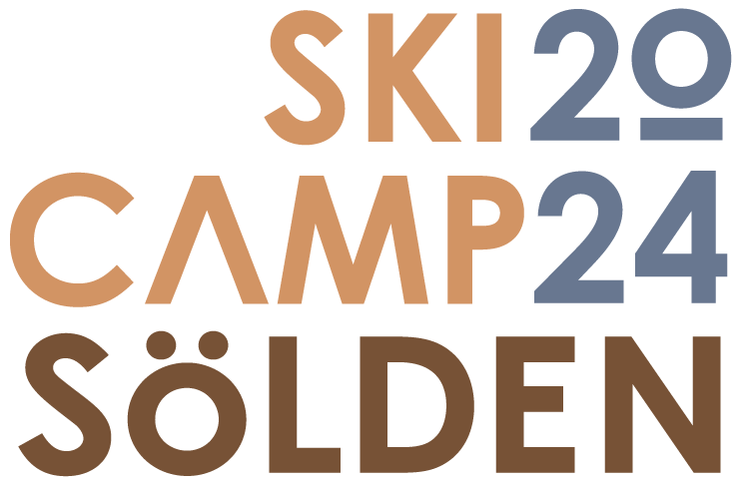

Anmälan till Ski Camp Sölden 2024
Det här är din anmälan till träningsläger i Sölden hösten 2024. Fyll i alla markerade fält och maila din anmälan senast 18 april till bokning@sports.se

Din klubb/skola eller Masters träning

Namn deltagare | Namn | Födelseår (YYYY)
och födelseår

Ankomst (YYYY-MM-DD)
Avresa (YYYY-MM-DD)

Liftkortsdagar från (YYYY-MM-DD)
Liftkortsdagar till och med (YYYY-MM-DD)

Vi önskar bo på
med frukost och middag

Fyll i med ett X
Jag ordnar hela resan själv
eller
Vi flyger till München och vill ha
transfer till Sölden lördag 26 okt
kl.15.00 och då ingår också all
transfer i Sölden och till München
söndag 3 nov. Priset är ca 225€

Du får ett boknings besked i juni och då betalar du anmälningsavgift och avbeställningsskydd
till bankgiro Sport Support Scandinavia AB | 5851-1684
eller SWISH Sport Support Scandinavia AB | 123 337 22 40

När du betalt får du också en fullständig bokningsbekräftelse på mail med all info du behöver
för ditt träningsläger i Sölden 2024. Slutbetalningen gör du i Sölden på höstlovet.

Du kan i avbeställningsskyddet ändra dina bokningsuppgifter fram till
1 oktober utan extra kostnader. Om du inte gjort några ändringar får du tilbaka din
anmälningsavgift vid slutbetalningen.

Anmäld av
E-mail adress
Telefon


Hölsningar från Kjell Åhlén

Sport Support Scandinavia AB Chamottevägen 6 • SE-134 40 Gustavsberg • Sweden Telephone +46 70 594 85 45• e-mail kjell@sports.se • www.sports.se

